材料及结果
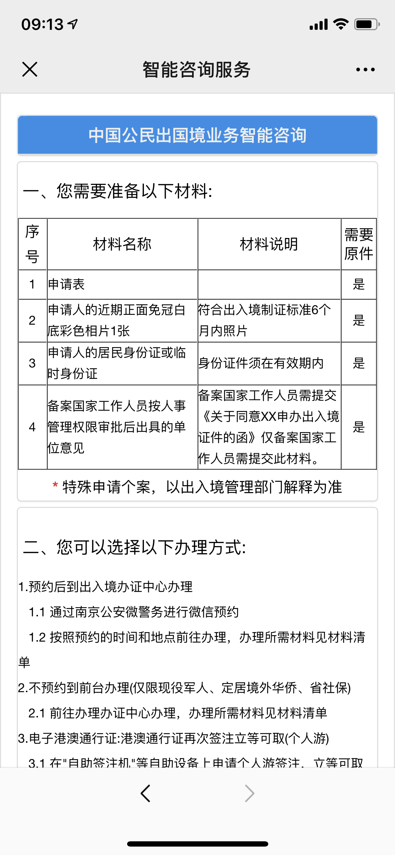
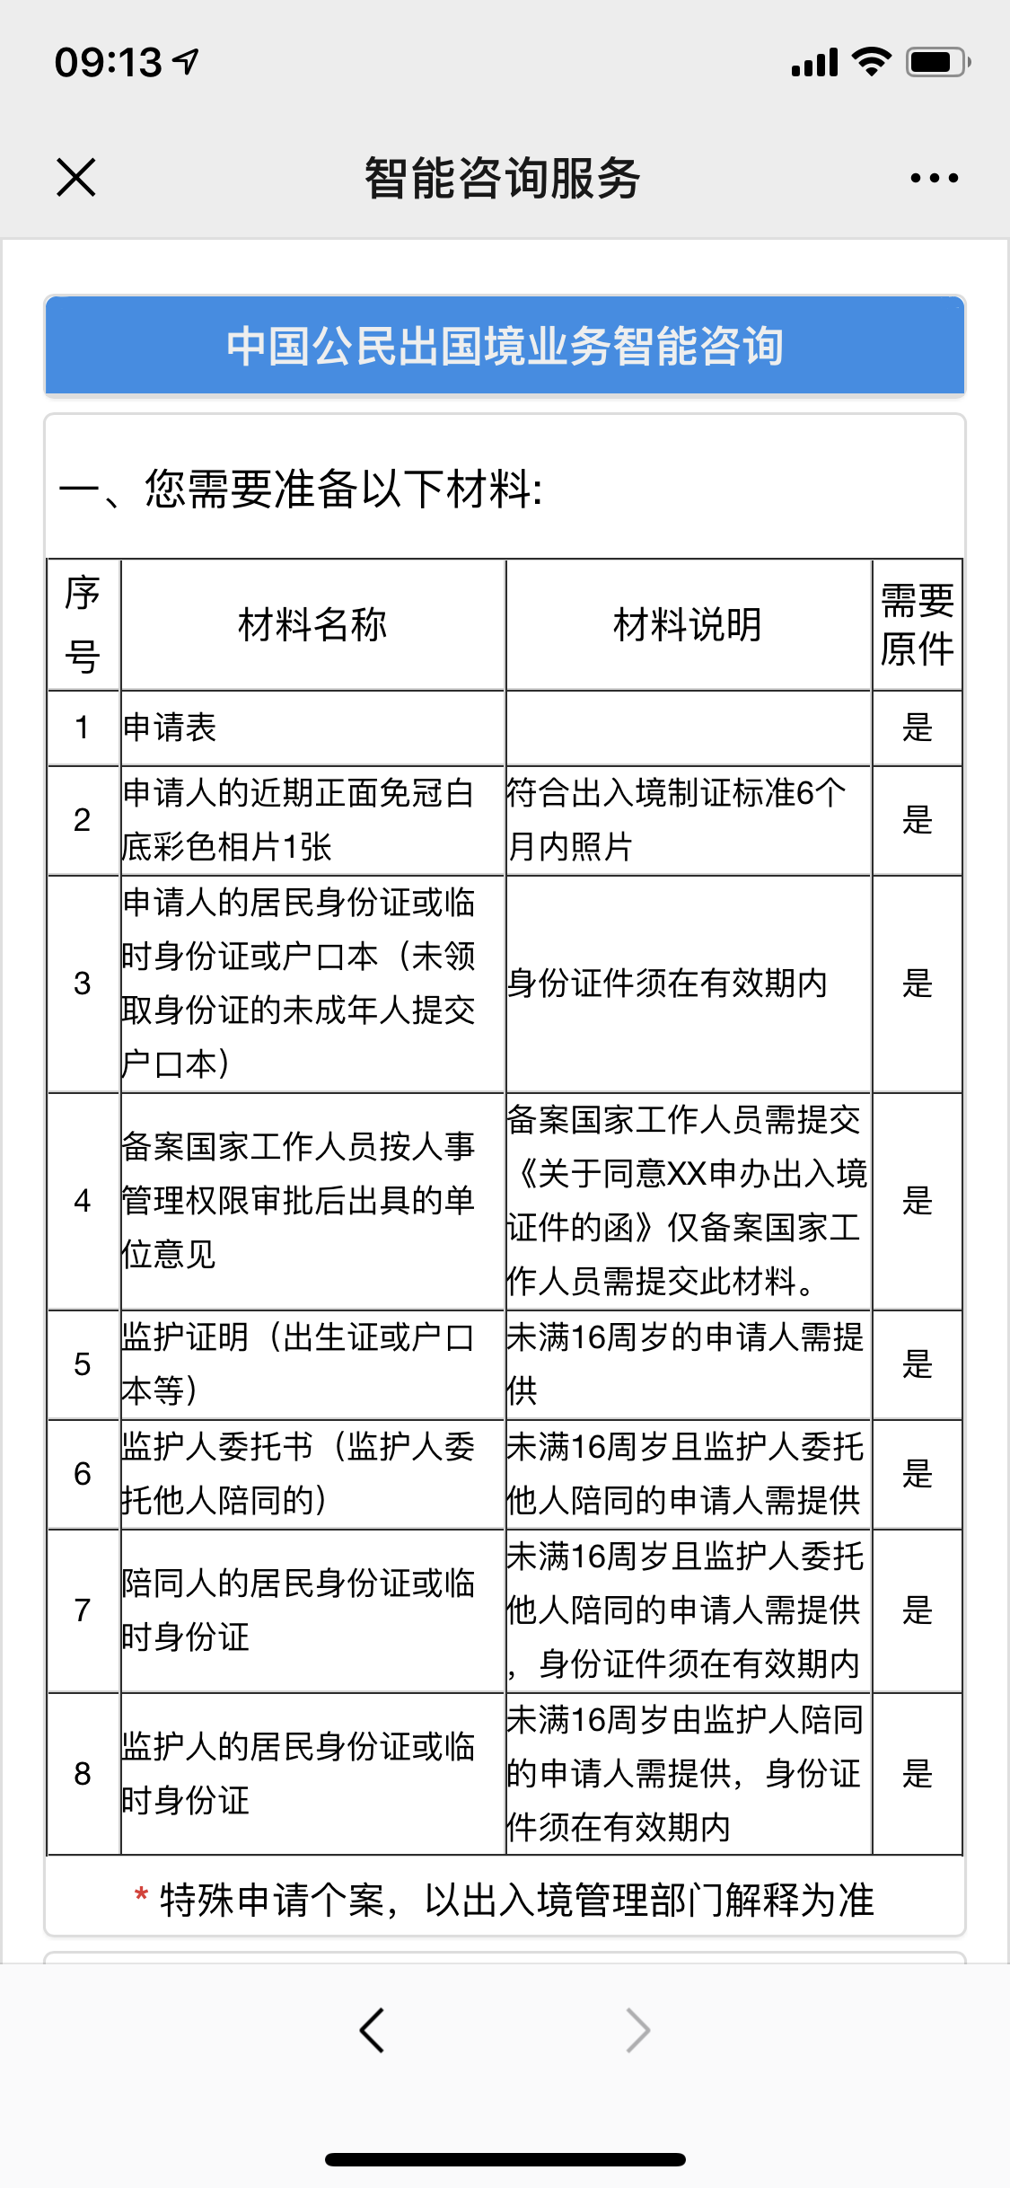
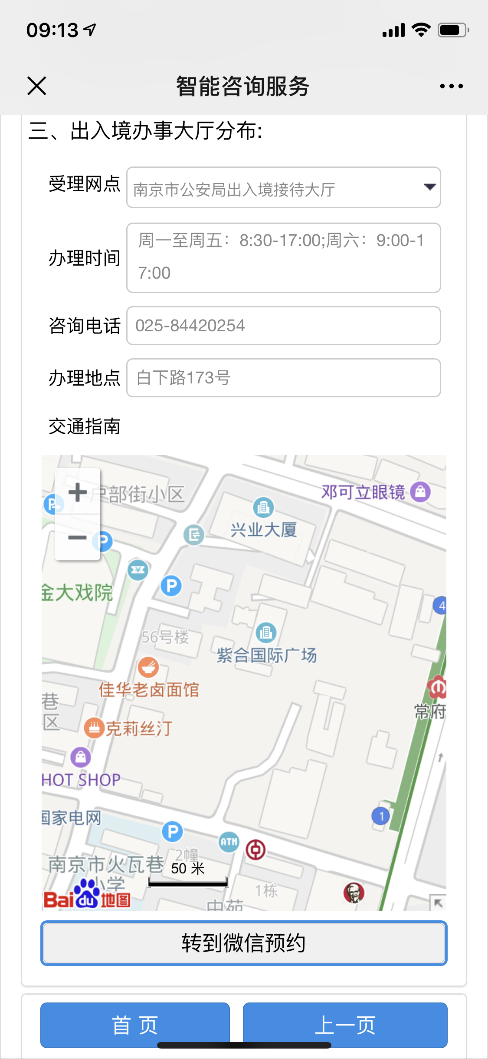
材料信息梳理表
 | 进入南京公安微警务，选择出入境，进入智能咨询，选择相关的业务咨询，回答相关问题符合条件后会告知所需准备材料
序号 | 元素名称 | 元素说明
1 | 所需材料表格 | 罗列出了办理出入境证件所需的材料
2 | 可以选择的办理方式
3 | 出入境办事大厅分布
4 | 转到微信预约 | 点击“转到微信预约”直接跳转出入境板件预约

线上办理流程
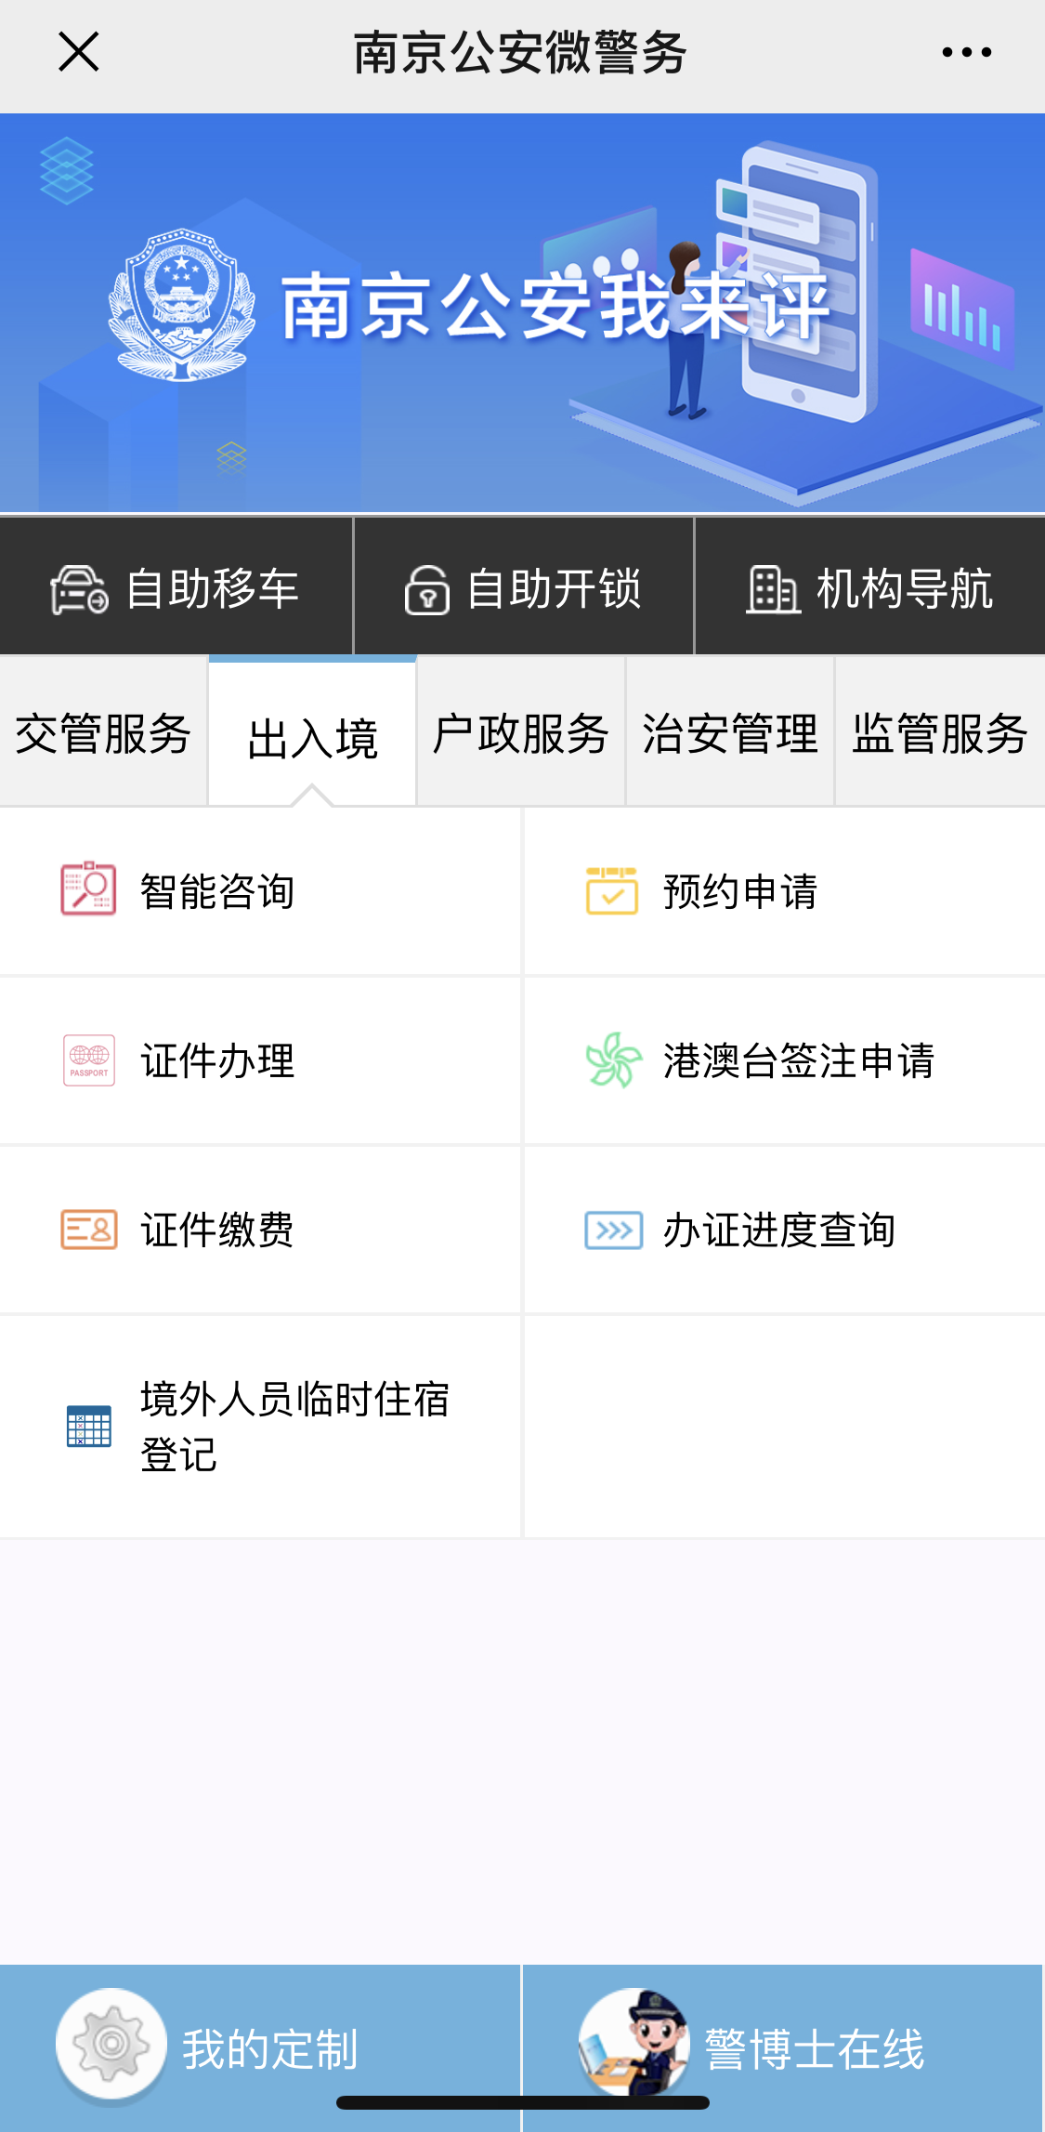
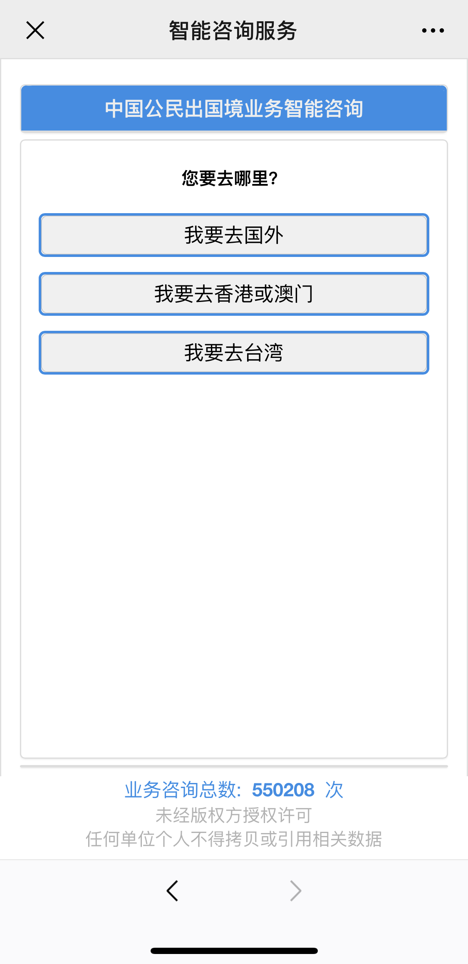
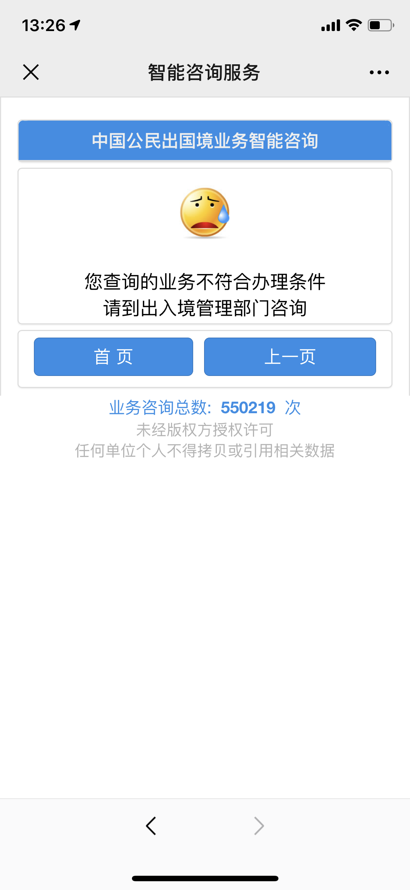
操作步骤 | 步骤名称 | 是否必须步骤 | 步骤描述
第一步 | 进入智能咨询 | 是 | 进入南京公安微警务，选择出入境，进入智能咨询，选择相关的业务咨询
第二步 | 选择业务咨询类型 | 是 | 选择需要咨询的出入境业务，根据提示回答问题。
第三步 | 系统判定是否符合办件条件 | 是 | 系统判定符合条件之间跳转智能咨询页面，不符合条件则提示不符合办理条件
第四步 | 查看咨询详情 | 是 | 用户可在最后的只能咨询页面查看板件所需材料和办件地点等相关信息

